ΓΕΝΙΚΑ
 | ΑΝΤΙΚΕΙΜΕΝΟ | ΕΝΟΤΗΤΑ | ΘΕΜΑ | Υπο-θΈΜΑ | ΕΚΠΑΙΔΕΥΤΙΚΟΣ ΠΟΡΟΣ 1 | ΕΚΠΑΙΔΕΥΤΙΚΟΣ ΠΟΡΟΣ 2 | ΕΚΠΑΙΔΕΥΤΙΚΟΣ ΠΟΡΟΣ 3 | ΕΚΠΑΙΔΕΥΤΙΚΟΣ ΠΟΡΟΣ 4 | ΕΚΠΑΙΔΕΥΤΙΚΟΣ ΠΟΡΟΣ 5
 | ΠΛΗΡΟΦΟΡΙΚΗ ΓΥΜΝΑΣΙΟΥ | ΠΣ ΠΛΗΡΟΦΟΡΙΚΗ |  |  | ΠΣ 2011 4η έκδ ΠΛΗΡΟΦΟΡΙΚΗ ΓΥΜ
 |  | Οδηγίες Διδασκαλίας |  |  | ΗΜΕΡΗΣΙΩΝ ΚΑΙ ΕΚΚΛΗΣΙΑΣΤΙΚΩΝ ΓΥΜΝΑΣΙΩΝ 2024-2025 | ΕΣΠΕΡΙΝΩΝ, ΜΟΥΣΙΚΩΝ ΚΑΙ ΚΑΛΛΙΤΕΧΝΙΚΩΝ ΓΥΜΝΑΣΙΩΝ ΓΙΑ ΤΟ ΣΧΟΛΙΚΟ ΕΤΟΣ 2024-2025
 |  | ΒΙΒΛΙΑ |  |  | ΠΛΗΡΟΦΟΡΙΚΗ ΓΥΜΝΑΣΙΟΥ (Παλιό) | ΙΕΠ 2024-25 ΝΕΑ ΒΙΒΛΙΑ - ΣΥΜΠΛ ΥΛΙΚΟ | ΠΛΗΡΟΦΟΡΙΚΗ Α ΓΥΜΝΑΣΙΟΥ 2024-25 | ΠΛΗΡΟΦΟΡΙΚΗ Β ΓΥΜΝΑΣΙΟΥ 2024-25 | ΠΛΗΡΟΦΟΡΙΚΗ Γ ΓΥΜΝΑΣΙΟΥ 2024-25
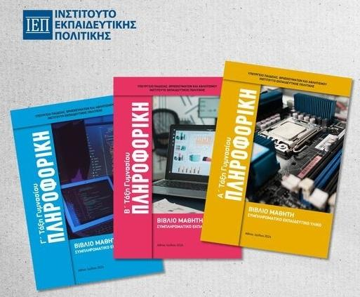 ΓΕΝΙΚΑ ΘΕΜΑΤΑ - ΣΥΝΟΛΑ | Eπιμόρφωση Εκπαιδευτικών | Blockly Games |  |  | https://blockly.games/ | https://compute-it.toxicode.fr/
 |  | Πνευματικά Δικαιώματα |  |  | ΛΙΑΚΟΠΟΥΛΟΥ Ε. ΠΑΠΑΔΑΚΗΣ Σ. Πνευματικά Δικαιώματα | https://blockly.games/maze?lang=el
 |  | η-Τάξη |  |  | ΒΑΡΕΛΑΣ Ι. Μαθαίνω την η-Τάξη (e-Class) ΠΣΔ από το LAMS | ΔΙΛΑΛΟΥ Α. - Πνευματικά Δικαιώματα
 |  | Παιδαγωγικά μοντέλα |  |  | ΠΑΠΑΔΑΚΗΣ Σχεδιασμός Μαθήματος Πληροφορικής |  | ΜΠΑΞΕΒΑΝΗ Κ. Template του καινοτόμου συνδυαστικού μοντέλου Fliperentiation
 |  |  |  |  | ΒΟΛΟΝΑΚΗΣ Περιγραφική Αξιολόγηση
 |  |  | Σύνολο Σεναρίων | 8 | 4 | 3 | 1 | 0 | 0

 |  |  |  |  | ΓΕΝΙΚΟ ΣΥΝΟΛΟ ΠΟΡΩΝ | 139

 |  |  | ΕΥΡΕΤΗΡΙΟ ΥΛΙΚΟΥ ΣΥΝΑΔΕΛΦΩΝ ΜΕ άδεια CC: https://shorturl.at/breWY |  | https://shorturl.at/breWY
 |  |  | Κοινός Ιστότοπος ΣΕ ΠΕ86 |  | https://sym86plir.sites.sch.gr/
 |  |  | Επιλέξετε το Φύλλο Εργασίας με την Τάξη - να βρείτε OER - Σενάρια σε LAMS ή άλλη μορφή

 |  |  |  | Για να "τρέξετε" ένα σενάριο ως μαθητής / Δείτε το περιεχόμενο του, ανοίξτε το σύνδεσμο του και πατήστε το κουμπί "Preview"
 |  |  |  | Προσοχή! Για να μπορείτε να κατεβάσετε τις ακολουθίες κάνετε Log Ιn στη Διεθνή Κοινότητα [Πρώτα χρειάζεται η δωρεάν εγγραφή (Register) για απόκτηση λογαριασμού (αν δεν έχετε ήδη)]

ΠΡΟΒΟΛΗ ΠΕΡΙΕΧΟΜΕΝΟΥ ΕΥΡΕΤΗΡΙΩΝ
 | ΕΥΡΕΤΗΡΙΟ OER-ΣΜ Τ.Π.Ε. ΓΙΑ ΔΗΜΟΤΙΚΟ 2024-25
 | ΕΥΡΕΤΗΡΙΟ OER-ΣΜ ΠΛΗΡΟΦΟΡΙΚΗΣ ΓΙΑ ΓΥΜΝΑΣΙΟ 2024-25
 | ΕΥΡΕΤΗΡΙΟ OER-ΣΜ ΠΛΗΡΟΦΟΡΙΚΗΣ ΓΙΑ ΓΕΛ
 | ΕΥΡΕΤΗΡΙΟ OER-ΣΜ ΠΛΗΡΟΦΟΡΙΚΗΣ ΕΠΑΛOER-ΣΜ ΠΛΗΡΟΦΟΡΙΚΗΣ ΕΠΑΛ
 | ΕΥΡΕΤΗΡΙΟ OER-ΣΜ ΠΛΗΡΟΦΟΡΙΚΗΣ ΓΙΑ ΕΝΕΕΓΥΛ 2024-25

Α ΓΥΜ
 | Τάξη | Άξονες | Βασικά Θέματα | ΕΚΠΑΙΔΕΥΤΙΚΟΣ ΠΟΡΟΣ / ΣΕΝΑΡΙΟ 1 | ΕΚΠΑΙΔΕΥΤΙΚΟΣ ΠΟΡΟΣ / ΣΕΝΑΡΙΟ 2 | ΕΚΠΑΙΔΕΥΤΙΚΟΣ ΠΟΡΟΣ / ΣΕΝΑΡΙΟ 3 | ΕΚΠΑΙΔΕΥΤΙΚΟΣ ΠΟΡΟΣ / ΣΕΝΑΡΙΟ 4 | ΕΚΠΑΙΔΕΥΤΙΚΟΣ ΠΟΡΟΣ / ΣΕΝΑΡΙΟ 5

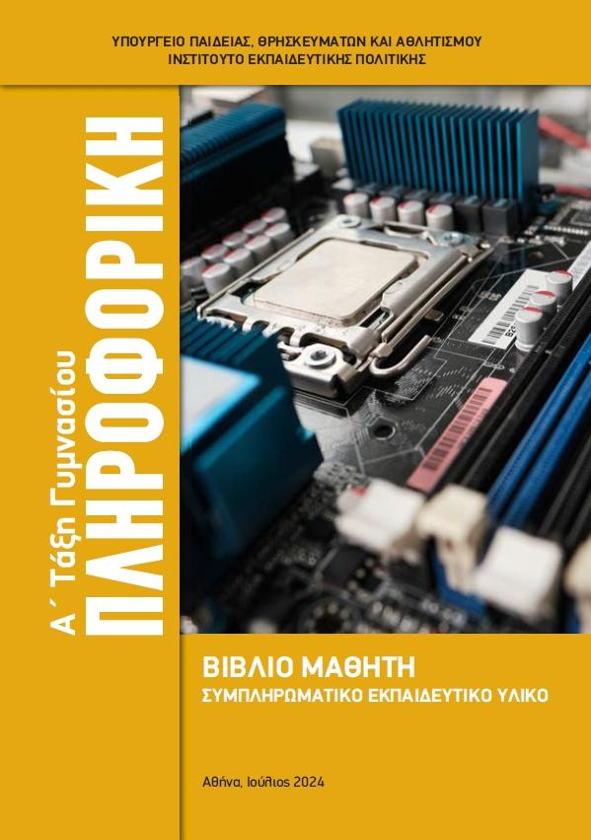 Πληροφορική 2024 |  | Ενότητα 1 - Ψηφιακός Κόσμος (Δεδομένα – πληροφορία, Αναπαράσταση πληροφορίας, Δυαδικοί αριθμοί – Η γλώσσα των υπολογιστών, Αναπαράσταση χαρακτήρων) | Δεδομένα
 |  |  | Πληροφορία | ΠΑΠΑΔΑΚΗΣ Σ. Βασικές Έννοιες Πληροφορικής
 |  |  | Ψηφιακή αναπαράσταση δεδομένων | ΣΟΛΩΜΟΣ Β. Ψηφιακός Κόσμος
 |  |  | Μονάδες μέτρησης πληροφορίας | ΑΡΑΠΟΓΙΑΝΝΗΣ Ε Χωρητικότητα Μονάδων Αποθήκευσης Τεστ 10'
 |  |  | Ψηφιακός κόσμος | ΧΟΧΟΡΕΛΑ Δ - Ψηφιακός κόσμος διαμορφωτική αξιολόγηση | Α_24-25_1.2_1.3_Ψηφιακός_κόσμος Διλάλου
 |  |  | Δυαδικό σύστημα | Α_Δυαδικοί_αριθμοί_Διλάλου_24-5_V1 | ΚΟΥΡΕΛΗΣ Ε. Δυαδικό Σύστημα με Ανεστραμμένη τάξη
 |  |  | Συστήματα αρίθμησης | Α_Άλλα_συστήματα_αρίθμησης_Διλάλου_v1
 |  |  | Αναπαράσταση χαρακτήρων | Α_1.5_Αναπαράσταση_χαρακτήρων_Διλάλου_v1

 |  | Ενότητα 2. Το υλικό του υπολογιστή (Περιφερειακές μονάδες, Μνήμη του υπολογιστή, Αποθηκευτικά μέσα, Είδη υπολογιστών) | Υλικό υπολογιστή | ΠΑΠΑΠΑΝΟΥ Α. Υλικό Υπολογιστής - Hardware
 |  |  | Μονάδες εισόδου/εξόδου | Α 2.1-2.3 Υλικό ΗΥ Μονάδες ΙΟ Διλάλου v2 | ΤΙΤΗΣ Α. Ποντίκι Υπολογιστή (Computer Mouse)
 |  |  | Μνήμη - αποθηκευτικά μέσα | Διλάλου_Μνήμη_Αποθηκευτικά_μέσα | 5΄ Τεστ για τα Αποθηκευτικά Μέσα του Υπολογιστή
 |  |  | Κατηγορίες υπολογιστών | Α_2.5_Τύποι_υπολογιστών_Διλάλου_v2 | Α_2.5_Τύποι_υπολογιστών_grafis_Διλάλου_v3

 |  | Ενότητα 3. Το εσωτερικό του υπολογιστή (Ο προσωπικός υπολογιστής εσωτερικά, κάρτες, θύρες σύνδεσης) | Το εσωτερικό του υπολογιστή | ΧΡΙΣΤΑΚΟΥΔΗΣ Χ. Το Εσωτερικό του Υπολογιστή ΑΤ-Διαφ Διδ | ΚΑΡΑΜΠΙΔΟΥ Α - Εσωτερικό Υπολογιστή | ΑΡΑΠΟΓΙΑΝΝΗΣ-Το εσωτερικό του υπολογιστή | ΣΚΙΑΔΑ.Υλικό-εσωτερικό του Η/Υ | ΤΖΗΜΟΥ Δ. Εσωτερικό Υπολογιστή_Διαμορφωτική Αξιολόγηση
 |  |  | Το εσωτερικό του υπολογιστή | ΑΡΑΠΟΓΙΑΝΝΗΣ Ε - Το εσωτερικό του Υπολογιστή MotherBoard - Input Output Ports - Power Supply - Διαφορ. Διδασκαλία | ΚΑΖΑΝΤΖΗΣ Χ Το εσωτερικό του υπολογιστή - Υλικό | ΣΑΡΑΓΚΑΝΙΔΑ Σ. Το εσωτερικό του υπολογιστή | Α_Εν3_Εσωτερικό_υπολογιστή_Διλάλου_v2
 |  |  | Επεξεργαστής | ΓΚΟΥΡΝΕΛΟΥ Β Το Εσωτερικό του υπολογιστή - CPU
 |  |  |  | ΑΡΑΠΟΓΙΑΝΝΗΣ Ε Γραπτή Δοκιμασία "Θύρες Σύνδεσης" (Πληροφορική Β' Γυμν Κεφ 2.3.)

 |  | Ενότητα 4. Λογισμικό (Είδη λογισμικού, Λογισμικό συστήματος/Εφαρμογών, Λειτουργικό σύστημα, Αρχεία και φάκελοι ) | Λογισμικό υπολογιστή | ΔΙΛΑΛΟΥ_Λογισμικό_Α_Γυμνασίου
 |  |  | Λογισμικό εφαρμογών | ΠΑΣΧΑΛΗΣ-Λογισμικό υπολογιστή
 |  |  | Λειτουργικό σύστημα | http://zunal.com/tasks.php?w=779516
 |  |  | Υλικό και Λογισμικό | ΠΑΠΑΔΑΚΗΣ Σ. Υλικό του υπολογιστή | ΜΑΥΡΟΥΔΗ Ε. Γνωριμία με το Λογισμικό του Η/Υ | ΑΡΑΠΟΓΙΑΝΝΗΣ Γραπτή Αξιολόγηση Πληροφορική Α' Γυμν Κεφ 2. "Το Υλικό του Η/Υ"
 |  |  | Φάκελοι και αρχεία | ΓΚΟΡΟΓΙΑ Α. Φάκελοι και Αρχεία | ΑΪΒΑΖΟΓΛΟΥ Ι. Αρχεία και Φάκελοι | ΧΑΒΙΤΣΑΝΟΥ Μ. Αρχεία - Φάκελοι
 |  |  | Γραφικό περιβάλλον εργασίας | ΒΑΡΤΖΩΚΑ Δ. Γραφικό περιβάλλον επικοινωνίας | Διλάλου_Γραφικό_Περιβάλλον_Επικοινωνίας Α Γυμνασίου
 |  |  | Οργάνωση αρχείων και φακέλων | ΜΠΟΥΤΑΣ-Διαχείριση αρχείων και φακέλων | ΜΠΑΡΛΑΜΑ Ε. Διαχείριση αρχείων και φακέλων

 |  |  | Διαδίκτυο | ΧΑΛΑΤΣΑ Κ. Γνωριμία με το διαδίκτυο
 |  |  | Βασικές Υπηρεσίες Διαδικτύου | ΧΡΥΣΑΝΘΑΚΟΠΟΥΛΟΥ Α. Γνωριμία με το Διαδίκτυο και τις υπηρεσίες του | ΠΑΝΑΓΙΩΤΟΠΟΥΛΟΥ Γ Υπηρεσίες Διαδικτύου
 |  |  | Παγκόσμιος Ιστός | ΚΟΥΡΕΛΗΣ Σ. Παγκόσμιος Ιστός
 |  |  | Πνευματική ιδιοκτησία λογισμικού και περιεχομένου | ΔΙΛΑΛΟΥ Α. - Πνευματικά Δικαιώματα | ΞΥΔΑΚΗΣ Μ Πειρατία Λογισμικού (με- Διαμορφωτική Αξιολόγηση) | ΔΙΛΑΛΟΥ Α. Πνευματικά Δικαιώματα 1
 |  |  | Ηλεκτρονικό Ταχυδρομείο | ΜΠΑΤΟΣ Κ. Υπηρεσία ηλεκτρονικού ταχυδρομείου | ΜΑΣΤΡΟΓΙΑΝΝΗ Μ. Ηλεκτρονικό ταχυδρομείο | ΜΑΣΤΡΟΓΙΑΝΝΗ Μ.Ηλεκτρονικό ταχυδρομείο με Διαμορφωτική Αξιολόγηση | ΜΑΡΙΤΣΑΣ Α. Ηλεκτρονικό ταχυδρομείο | ΚΟΥΡΕΛΗΣ Ε. Ηλεκτρονικό ταχυδρομείο με διαφοροποιημένη διδασκαλία
 |  |  |  | ΜΑΚΡΑΚΗ Ε Γνωρίζω το Διαδίκτυο και Επικοινωνώ

 |  | Ενότητα 6. Κυβερνοασφάλεια ((Απειλές και μέτρα προστασίας, Επίπεδα ασφάλειας και εφαρμογή τους, Ασφάλεια σε επίπεδο , Ασφάλεια δικτύου και πληροφοριακών συστημάτων, Κρυπτογραφία – Είδη κρυπτογράφησης) | Ιοί υπολογιστών | ΔΑΓΛΑΣ Δ. Προστασία Λογισμικού Ιοί
 |  |  | Ασφάλεια στο Διαδίκτυο | ΤΖΩΡΤΖΗ Α. Ασφάλεια στο Διαδίκτυο - https://lamscommunity.org/lamscentral/sequence?seq%5fid=2497836 | ΣΕΒΕΝΤΕΚΙΔΗΣ Ασφάλεια στο διαδίκτυο
 |  |  | Ασφαλής πλοήγηση
 |  |  |  | ΚΟΛΕΓΑ ΔΙΚΤΥΑ-ΚΥΒΕΡΝΟΑΣΦΑΛΕΙΑ Video CIE2024

 |  | Ενότητα 7. Δημιουργώ με τον κειμενογράφο | Λογισμικό επεξεργασίας κειμένου | ΖΑΧΑΡΑΚΗ ΑΙΚ. Bασικές Δεξιότητες στον κειμενογράφο
 |  |  | Δημιουργία εγγράφου | ΜΑΝΤΑΣ Π Επεξεργασία κειμένου δημιουργία μορφοποίηση
 |  |  | Μορφοποίηση γραμματοσειράς | ΓΚΟΡΟΓΙΑ Α Μορφοποίηση γραμματοσειράς | ΑΡΑΠΟΓΙΑΝΝΗΣ Ε Κειμενογράφος - Μορφοποίηση κειμένου (word processing)
 |  |  | Μορφοποίηση παραγράφου | ΠΙΤΑΤΖΗ Μορφοποίηση παραγάρφων
 |  |  | Αντιγραφή/μετακίνηση αντικειμένων (κείμενο, εικόνα, σχήμα, βίντεο κτλ)
 |  |  | Ορθογραφικός έλεγχος
 |  |  | Εκτύπωση κειμένου
 |  |  | Πλεονεκτήματα επεξεργασίας κειμένου
 |  |  | Τεχνικές αναζήτησης και αντικατάστασης κειμένου
 |  |  | Εισαγωγή αντικειμένων σε έγγραφο
 |  |  | Διαμόρφωση σελίδας/κειμένου Παράμετροι εκτύπωσης
 |  |  | Δημιουργία και τροποποίηση πίνακα | ΜΠΑΡΛΑΜΑ Ε. Δημιουργία και επεξεργασία πινάκων
 |  |  | Πίνακας ως δομημένη παρουσίαση πληροφοριών
 |  |  | Εισαγωγή πινάκων
 |  |  | Πίνακες Περιεχομένων
 |  |  | Κεφαλίδες- Υποσέλιδα – Αρίθμηση
 |  |  | Πλαίσια και Στήλες
 |  |  | Ενότητες
 |  |  | Αναθεώρηση εγγράφου - Παρακολούθηση αλλαγών
 |  |  | Συνεργατικά Έγγραφα Κειμένου στο Διαδίκτυο

 |  | Ενότητα 8. Αλγοριθμική | Κατανόηση και ανάλυση προβλήματος | ΤΑΛΑΝΤΖΗ Π Επίλυση Προβλήματος Υπολ εμβαδού τραπεζίου - Ομάδες
 |  |  | Η έννοια του αλγορίθμου | ΔΙΛΑΛΟΥ Η έννοια του Αλγορίθμου | ΘΕΟΔΩΡΟΥ Π. Εισαγωγή στον Αλγόριθμο και στον Προγραμματισμό | ΤΖΩΡΤΖΗ Α. - Η έννοια του αλγόριθμου | ΔΙΛΑΛΟΥ Η έννοια του Αλγορίθμου
 |  |  | Η έννοια του προγράμματος | ΠΑΠΑΔΑΚΗΣ Σ. Υλοποίηση αλγορίθμου - Γλώσσες Προγραμματισμού

 |  | Ενότητα 9. Προγραμματισμός υπολογιστικών συστημάτων | Η δομή επανάληψης | ΜΠΑΚΟΠΟΥΛΟΣ Ν. Δομή Επανάληψης | ΣΑΡΑΓΚΑΝΙΔΑ Σ. Δομή επανάληψης στο MicroWorlds Pro | ΤΖΗΜΟΥ Δ. ΔΟΜΗ ΕΠΑΝΑΛΑΒΕ scratch | ΤΖΗΜΟΥ Δ. ΕΜΠΕΔΩΣΗ ΕΝΤΟΛΗΣ ΕΠΑΝΑΛΑΒΕ SCRATCH
 |  |  | Τελεστές Μεταβλητές | ΜΠΑΚΟΠΟΥΛΟΣ Ν. ΤΕΛΕΣΤΗΣ MOD | ΜΠΑΚΟΠΟΥΛΟΣ Ν. Μεταβλητή, δομή επιλογής
 |  |  | Η δομή επιλογής | ΠΑΠΑΔΑΚΗΣ Σ. ΜΠΑΚΟΠΟΥΛΟΣ Ν. Δομή Επιλογής – Πολλαπλή (ή εμφωλευμένη) επιλογή και Λογικοί Τελεστές
 |  |  | Η δομή επανάληψης | ΣΦΕΤΣΟΥ Κ. Εισαγωγή στην Δομή Επανάληψης με Σχεδιασμό Γεωμετρικών Σχημάτων στο Scratch
...

Β ΓΥΜ
Μάθημα | Τάξη | Άξονες | Βασικά Θέματα | ΕΚΠΑΙΔΕΥΤΙΚΟΣ ΠΟΡΟΣ / ΣΕΝΑΡΙΟ 1 | ΕΚΠΑΙΔΕΥΤΙΚΟΣ ΠΟΡΟΣ / ΣΕΝΑΡΙΟ 2 | ΕΚΠΑΙΔΕΥΤΙΚΟΣ ΠΟΡΟΣ / ΣΕΝΑΡΙΟ 3
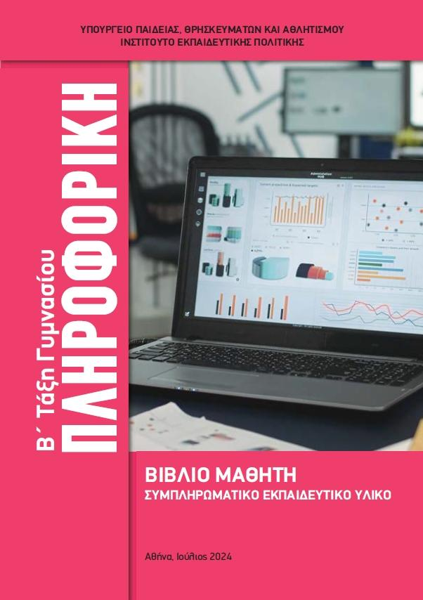 Πληροφορική 2024 | Β Γυμνασίου | Ενότητα 1. Ψηφιακός κόσμος (Πόσα bits είναι αρκετά; , bits & Bytes, Ρυθμός μετάδοσης δεδομένων, Μορφές αναπαράστασης πληροφορίας – Πολυμέσα) | Μονάδες μέτρησης πληροφορίας | ΧΟΧΟΡΕΛΑ Δ - Ψηφιακός κόσμος διαμορφωτική αξιολόγηση
 |  |  | Κωδικοποίηση | ΤΑΛΑΝΤΖΗ Π. Εισαγωγή στα Πολυμέσα
 |  |  | Χαρακτηριστικά εικόνας | ΑΡΓΥΡΟΠΟΥΛΟΥ Β. Πολυμέσα: Ανάλυση εικόνας
 |  |  | 1.2, 1.3, Πόσα Bits είναι αρκετά, bits & Bytes | Διλάλου_Β_Bits_Bytes_Συνδυασμοί_1.2_1.3
 |  |  | 1.4 Ρυθμός μετάδοσης δεδομένων | Διλάλου_Β_Ρυθμός_μετάδοσης_δεδομένων_1.4
 |  |  | 1.5 Μορφές αναπαράστασης πληροφορίας-Πολυμέσα | Διλάλου_Β_Μορφές_Αναπαραστασης_πληροφ_Πολυμέσα

 |  | Ενότητα 2. Δίκτυα υπολογιστών (Χρησιμότητα των δικτύων, Τεχνολογίες δικτύων, Δομικά στοιχεία ενός δικτύου υπολογιστών, Ενεργός εξοπλισμός δικτύου – Συσκευές, Παθητικός εξοπλισμός δικτύου, Κατηγορίες δικτύων, Σύνδεση υπολογιστή σε τοπικό δίκτυο, Διαγνωστικά εργαλεία) | Δίκτυο | ΝΟΜΙΚΟΥ Δίκτυα υπολογιστών | TZHMOY Δ. Δικτυα Υπολογιστών | ΘΕΟΔΩΡΟΥ Π. Δίκτυα Υπολογιστών
 |  |  | Τοπικό δίκτυο | ΚΑΡΑΚΩΣΤΑ Θ. Δίκτυα - Τοπικό Δίκτυο
...

Γ ΓΥΜ
Μάθημα | Τάξη | Άξονες | Βασικά Θέματα | ΕΚΠΑΙΔΕΥΤΙΚΟΣ ΠΟΡΟΣ / ΣΕΝΑΡΙΟ 1 | ΕΚΠΑΙΔΕΥΤΙΚΟΣ ΠΟΡΟΣ / ΣΕΝΑΡΙΟ 2 | ΕΚΠΑΙΔΕΥΤΙΚΟΣ ΠΟΡΟΣ / ΣΕΝΑΡΙΟ 3
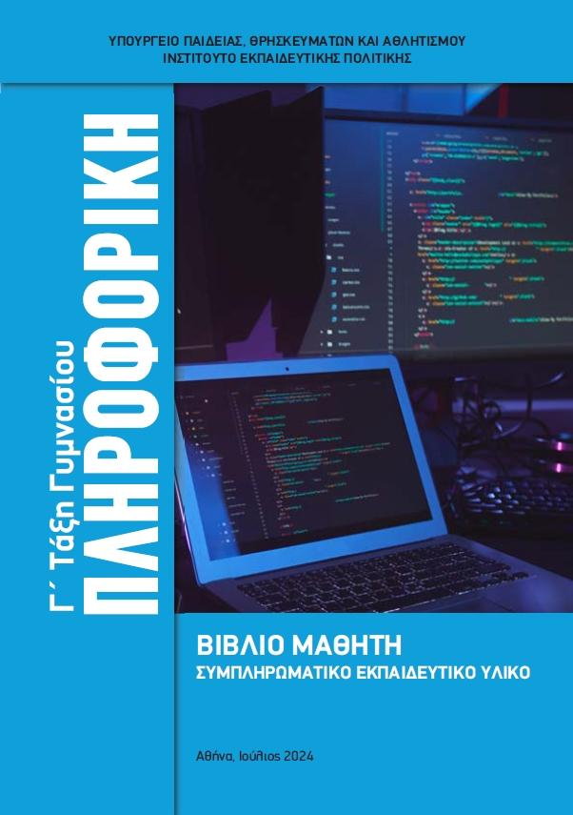 Πληροφορική 2024 | Γ Γυμνασίου | Ενότητα 1. Αλγοριθμική (Αναδρομικοί αλγόριθμοι) | Αναδρομή Σπιραλ, Τρίγωνο Sierpinski | Γ_Αναδρομή1_Spiral_Διλάλου
 |  |  | Αναδρομή Πύργοι Ανόι | Γ_Αναδρομή2_Πύργοι_Ανόι_Διλάλου

 |  | Ενότητα 2. Προγραμματισμός με τη γλώσσα Python (Η γλώσσα Python, EduBlocks, Thonny, Τύποι δεδομένων, Μεταβλητές, Εντολές εισόδου/εξόδου, Υποπρογράμματα – Συναρτήσεις, Παίζοντας Πέτρα-Ψαλίδι-Χαρτί) | Η γλώσσα Python | ΒΡΑΧΝΟΣ - ΓΩΓΟΥΛΟΣ Video Διδασκαλία Python στο Γυμνάσιο https://www.youtube.com/watch?v=tneWlVQvFpQ | ΒΡΑΧΝΟΣ - ΠΑΠΑΔΑΚΗΣ Εισαγωγή στην Python για Εκπαιδευτικούς Video
 |  |  | Editors
 |  |  | Τύποι δεδομένων | Γ_Python_Συμβολοσειρές_Διλάλου
...

